Menú
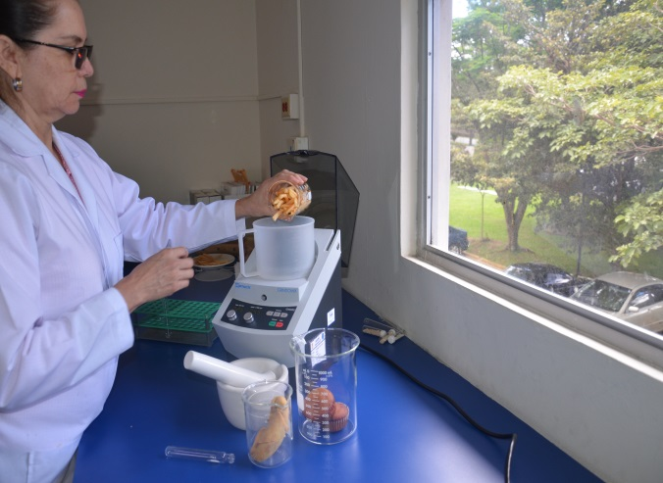
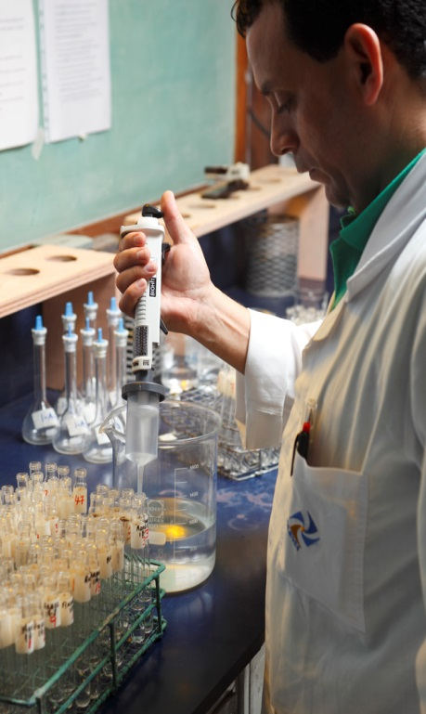
FODA Institucional
INCIENSA PLAN ESTRATÉGICO 2025-2029 |  | INCIENSA PLAN ESTRATÉGICO 2025-2029
FODA Institucional
Áreas Estratégicas
Áreas Estratégicas
Misión y Visión
Misión y Visión

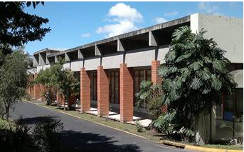
 | 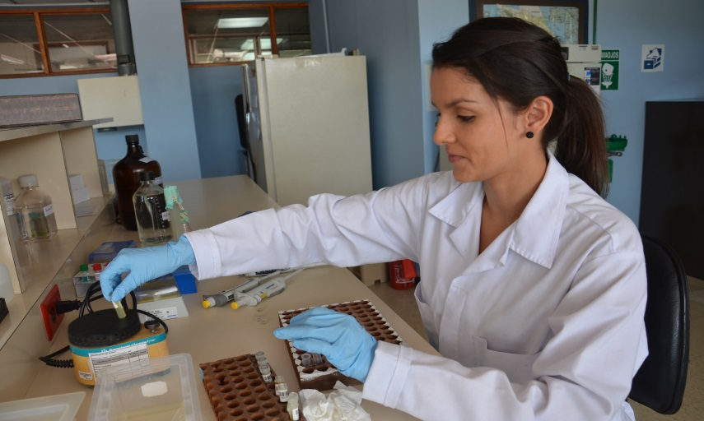

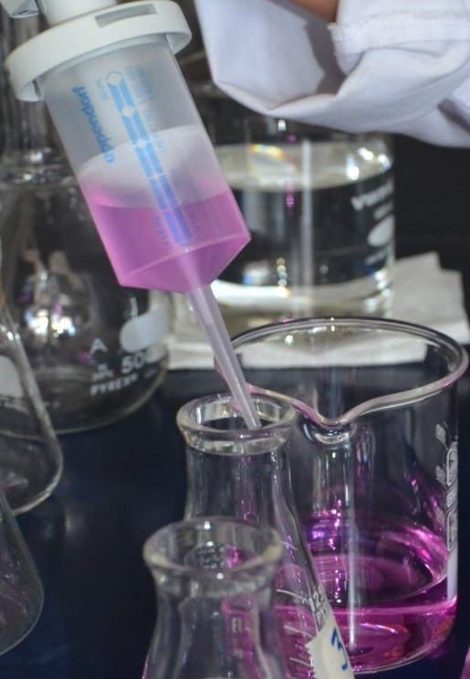
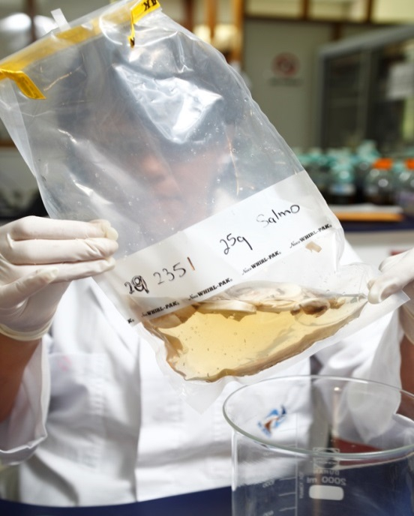
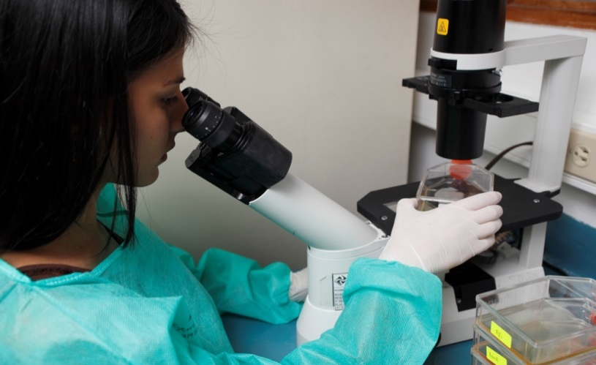


FODA Institucional
Áreas Estratégicas
FODA Institucional
INCIENSA PLAN ESTRATÉGICO 2025-2029 |  | INCIENSA PLAN ESTRATÉGICO 2025-2029
Áreas Estratégicas

Misión y Visión
Misión y Visión

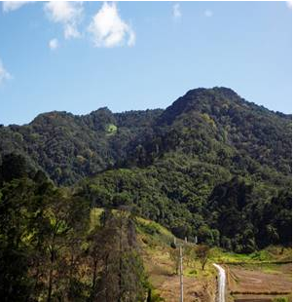

FODA
Menú

Fortalezas | Debilidades
1. Sistema Integrado de Gestión de la Calidad (SIGC) consolidado e implementado conforme a las normas INTE/ISO-IEC 17025 y 17043. | 1. Procesos de contratación poco ágiles debido a la dependencia al Régimen de Servicio Civil que obliga a Inciensa a cumplir con normativas que dificulta la contratación de personal idóneo.
2. Sistemas de información sustantivos (SILAB WEB y SIREM) modernos, consolidados en la nube, que permiten el intercambio de datos con otras instituciones. | 2. Procesos administrativos complejos debido al cumplimiento de los requerimientos normativos que conlleva la gestión pública (ej: compras internacionales).
3. Marco normativo sólido que respalda, formaliza y faculta las competencias de Inciensa. | 3. Insuficiente proyección y divulgación del quehacer institucional debido a la falta de medios efectivos, personal especializado y voceros con formación en comunicación.
4. Recurso humano multidisciplinario, altamente competente, con amplia experiencia técnica y comprometido con el logro de los objetivos institucionales. | 4. Difícil articulación y comunicación entre unidades sustantivas, lo que no potencia la producción científica institucional.
5. Trayectoria institucional sólida en sus funciones sustantivas que le otorga un alto nivel de confianza y credibilidad técnica con reconocimiento nacional e internacional. | 5. Falta de mecanismos que promuevan la colaboración entre CNR y con instancias externas, afectando en algunos casos el trabajo conjunto y el análisis técnico de datos.
6. Infraestructura y laboratorios modernos y especializados, equipados con tecnología de vanguardia y niveles de bioseguridad BSL II y BSL III (único en el país). | 6. Falta de un programa de educación continua en áreas clave, tanto para personal técnico como administrativo.
7. Liderazgo en la gestión de redes de laboratorios nacionales y regionales, complementado con una participación activa en redes internacionales especializadas. | 7. Limitada generación de investigación y análisis de datos por parte de los CNR.
8. Alta capacidad institucional para resolución ágil y efectiva de necesidades técnicas y operativas. | 8. Insuficiencia de recursos para publicaciones y capacitaciones especializadas.
 | 9. Ausencia de una oficina de Seguridad Ocupacional y de personal especializado.
Oportunidades | 10. Inexistencia de un Plan de contingencia para sustitución de personal fuera del SIGC.
1. Aprovechamiento de la existencia de fondos nacionales e internacionales para el desarrollo de proyectos prioritarios para la institución. | 11. Dependencia de proveedores internacionales y únicos para insumos críticos.
2. Establecimiento y fortalecimiento de alianzas nacionales e internacionales que facilitan cooperación técnica, capacitación, intercambio de conocimientos y acceso a recursos para innovación y desarrollo institucional. | 12. Ausencia de un plan de continuidad operativa que respalde la capacidad institucional para sostener funciones esenciales ante eventos disruptivos como emergencias sanitarias, desastres naturales o fallos tecnológicos.
3. Aprobación de nueva normativa que consolida y fortalece las competencias y recursos de INCIENSA, fortaleciendo su rol como instituto de referencia en salud pública (ejemplos: ley de enfermedades raras, normativa sobre tabaco y vapeadores). | Amenazas
4. Políticas gubernamentales que promueven la digitalización e interoperabilidad institucional. | 1. Inestabilidad económica, política y geopolítica a nivel nacional e internacional que puede limitar el crecimiento presupuestario, reducir el apoyo de la cooperación internacional y comprometer la sostenibilidad operativa.
5. Existencia de tecnologías emergentes y metodologías ágiles (ej: IA, Big Data, Agile, Scrum y Design Thinking) para la optimización e innovación de procesos. | 2. Restricciones derivadas del límite presupuestario institucional.
6. Demanda de experiencia laboral por parte de estudiantes y recién graduados, lo que abre oportunidades para implementar pasantías estructuradas que apoyen la formación y suplan necesidades operativas institucionales. | 3. Aplicación de la Ley Marco de Empleo Público y del Salario Global que conlleva la coexistencia de esquemas salariales diferenciados dentro de la institución, generando inequidad y alta rotación del personal técnico.
7. Creciente oferta de programas de formación virtual accesibles y flexibles. | 4. Limitaciones en los mecanismos de intercambio de información nominal con el Ministerio de Salud y la CCSS.
 | 5. Riesgo de ciberataques que comprometan la seguridad de la información y afecten la continuidad operativa.
 | 6. Falta de respaldo de los funcionarios de la Dirección General de salud al Inciensa para el ejercicio de sus funciones.

Marco Estratégico
Menú
Contribuir a mejorar el estado de salud de la población a través de la generación y difusión del conocimiento e información estratégica para la toma de decisiones en salud pública fruto de la vigilancia especializada, epidemiológica basada en laboratorio y la vigilancia entomológica, la investigación, la enseñanza y la verificación del cumplimiento de la normativa en productos de interés sanitario.
Misión | Visión
Ser un instituto de salud pública de vanguardia y referencia nacional y regional en la generación y transferencia de conocimiento e información estratégica.

Áreas Estratégicas
Menú
Áreas Estratégicas

Fortalecimiento de Áreas Estratégicas Sustantivas
Sistema Integrado de Gestión Calidad

Tecnología de Información y Ciberseguridad
Tecnologías de Diagnóstico de Laboratorio

Áreas Estratégicas Sustantivas
Fortalecimiento de Áreas Estratégicas Sustantivas
Tablero de Control

Menú
Objetivo General | Objetivos Específicos | Acciones Estratégicas | Indicadores | METAS
Ampliar la oferta de servicios de diagnóstico, vigilancia, verificación de la normativa y difusión de la información producida en el Inciensa. | Aumentar la capacidad de análisis y la difusión de la información producida en el Inciensa mediante el fortalecimiento del recurso humano | Promover la formación de recurso humano en epidemiología, bioinfomática y otras herramientas informáticas y de análisis de datos. | Número de profesionales formados y con destrezas para análisis de datos. | Total: 10 6 maestrías en epidemiología 1 maestría en bioinformática 3 diplomados en bioinformática
 |  | Aumentar la producción de análisis relacionado a la labor del Inciensa y difundirlo mediante informes epidemilógicos, documentos técnicos y tableros de datos interactivos | Total en el número de informes epidemilógicos publicados. | Incremento en el total de Informes epidemiológicos disponibles: (LB 2024: 8. Incrementar en 6 más para un total de 14 para el 2029)
 |  |  | Total en el número de tableros de datos interactivos publicados. | Incremento en el total de Tableros de datos interactivos: ( LB 2024: 5. Incrementar en 5 más para un total de 10 en el 2029).
 |  |  | Total en el número de documentos técnicos publicados. | Incremento en el total de Documentos técnicos: (LB 2024: 0. Incrementar en 2 para el 2029).
 | Implementar el registro nacional de enfermedades raras como instrumento de vigilancia en salud pública | Presentar solicitud de reorganización parcial a MIDEPLAN con el fin de crear el Registro de Enfermedades Raras | Porcentaje de usuarios reportando enfermedades raras al centro de registro. | Registro de enfermedades raras funcionando para el año 2029
 |  | Implementar el uso el Sistema de Información para el Registro de Enfermedades Raras. |  | 60% de usuarios reportando enfermedades raras al centro de registro.
 |  | Elaborar, validar y aprobar el protocolo para la vigilancia de enfermedades raras | Tasa de las principales prevalencias de las enfermedades raras determinada. | 1 Tasa de las principales prevalencias de las enfermedades raras determinada.
 |  | Implementar, realizar el pilotaje y validar la vigilancia de enfermedades raras
 | Aumentar la oferta de servicios de diagnóstico para la vigilancia genómica y epidemiológica basada en laboratorio del Inciensa | Estandarizar e implementar las técnicas diagnósticas para la vigilancia genómica de parásitos (resistencia Plasmodium sp y Leishmania), vectores, hongos (prioritarios por la OMS) y la metagenómica para reforzar vigilancia de enfermedades infecciosas sin patógeno identificado. | Total de técnicas diagnósticas para la vigilancia genómica de parásitos (resistencia Plasmodium sp y Leishmania), vectores, hongos (prioritarios por la OMS) y la metagenómica. | Incremento del total de técnicas diagnósticas: ( LB 2024: 8. Incrementar en 8 más para un total de 16 en el 2029).
 |  | Estandarizar e implementar técnicas diagnósticas para la detección de enfermedades febriles zoonóticas, enfermedades bacterianas, enfermedades virales, y para la detección, caracterización y pruebas de sensibilidad a los antifúngicos en hongos y levaduras de importancia médica. | Total de técnicas diagnósticas para la detección de enfermedades febriles zoonóticas, enfermedades bacterianas, enfermedades virales, y para la detección, caracterización y pruebas de sensibilidad a los antifúngicos en hongos y levaduras de importancia médica | Incremento del total de técnicas diagnósticas: (LB 2024: 160. Incrementar en 21 más para un total de 181 en el 2029).
 | Aumentar la capacidad de la oferta de servicios para la verificación de la inocuidad química y microbiológica de alimentos y productos de interés sanitario | Estandarizar e implementar técnicas para la verificación de la inocuidad química de los alimentos (canabinoides: CBD, THC, CBDA,THCA, perfil de micotoxinas: aflatoxinas: B1, B2, G1, G2, ocratoxinas en café) | Total de ensayos estandarizados e implementados para verificación de inocuidad en alimentos | 9 ensayos estandarizados e implementados para verificación de inocuidad en alimentos
 |  | Estandarizar e implemetar técnicas de análisis químicos para la determinación del perfil de canabinoides en vapeadores (canabinoides: CBD, THC, CBDA,THCA) | Total de ensayos estandarizados e implementados de análisis químico en productos de interés sanitario (determinación del perfil de canabinoides en vapeadores). | 4 ensayos estandarizados e implementados de análisis químico en productos de interés sanitario
 |  | Estandarizar e implemetar técnicas de análisis químicos de alérgenos en alimentos (leche, huevo, mariscos y maní) | Total de ensayos estandarizados e implementados en técnicas de análisis químicos de alérgenos. | 4 ensayos estandarizados e implementados en técnicas de análisis químicos de alérgenos
 |  | Estandarizar e implementar técnicas de análisis microbiológico prioritarias para el estudio de brotes de ETAS. | Total de ensayos estandarizados e implementados de análisis microbiológico prioritarias para el estudio de brotes de ETAS. | 4 ensayos estandarizados e implementados de análisis microbiológico prioritarias para el estudio de brotes de ETAS.
 | Lograr el cumplimiento de la acción estratégica 03 E25 de la Política Nacional de Salud 2023-2033 correspondiente a 8 hospitales reportando la resistencia a los antimicrobianos | Disponer de herramientas que permitan el análisis de datos y la divulgación de los hallazgos producto de la estrategia | Herramienta de análisis de datos de RAM desarrollada e implementada | 1 herramienta de análisis de datos de RAM desarrollada e implementada.
 |  |  | Tablero de datos interactivo actualizado periódicamente RAM | 1 tablero de datos interactivo actualizado periódicamente.
 |  | Revisar, ajustar y actualizar los lineamientos de la estrategia para la vigilancia de la resistencia a antimicrobianos | Lineamiento de la estrategia para la vigilancia de la resistencia a antimicrobianos actualizado y socializado | 1 lineamiento actualizado y socializado.
 |  | Brindar asesoría y seguimiento a los grupos interdisciplinarios de los hospitales que van a participar de la estrategia para lograr el cumplimiento de los lineamientos requeridos | Total de nuevos establecimientos de salud con la estrategia de vigilancia basada en laboratorio de RAM. | 2 hospitales nuevos participando en la estrategia por año, apartir del 2026. Total: 8
 | Creación del Centro Nacional de Referencia de Micología dirigido a la vigilancia basada en laboratorio de hongos y levaduras de importancia médica | Solicitar a MIDEPLAN la reorganización parcial de la estructura organizacional de Inciensa con el fin de crear el Centro Nacional de Referencia de Micología | Estudio de reorganización parcial de la estructura organizacional de Inciensa con el fin de crear el Centro Nacional de Referencia de Micología solicitado y aprobado por MIDEPLAN | 1 estudio de reorganización solicitado y aprobado por MIDEPLAN.
 |  | Elaborar e implementar lineamientos técnicos para la vigilancia basada en laboratorio de 5 micosis declaradas como prioritarias por la OMS | Lineamiento técnico para la vigilancia basada en laboratorio de 5 micosis prioritarias de la OMS implementado y socializado | 1 lineamiento implementado y socializado.
 |  | Diseñar y habilitar el espacio físico especializado para alojar el Centro Nacional de Referemcia de Micología | Levantamiento de requerimientos para la habilitación del espacio físico elaborado | 1 levantamiento de requerimientos
 |  |  | Proyecto de diseño del espacio físico para el desarrollo de actividades de micología elaborado | 1 proyecto de diseño del espacio físico para el desarrollo de actividades de micología.
...

Tablero de Control AS
Plan de Acción
...
 |  |  |  |  | 1
 |  |  |  |  | 1
 |  |  | Metas
Indicadores | Fórmula | Línea Base 2024 | 2025 | 2026 | 2027 | 2028 | 2029
Número de profesionales formados y con destrezas para análisis de datos. | Suma total de personal formado y con destrezas para análisis de datos y difusión de la información | 2 diplomados |  | 6 | 3 |  | 1
Total en el número de informes epidemilógicos publicados. | Suma total de informes | 8 | 9 | 13 | 13 | 13 | 14
Total en el número de tableros de datos interactivos publicados. | Suma total de tableros de datos interactivos | 5 | 5 | 8 | 9 | 10 | 10
Total en el número de documentos técnicos publicados. | Suma total de documentos técnicos | 0 | 0 | 1 | 2 | 2 | 2
Porcentaje de usuarios reportando enfermedades raras al centro de registro. | (Cantidad de usuarios reportando/ Total de usuarios)*100 | N/A |  |  |  |  | 60.0%
Tasa de las principales prevalencias de las enfermedades raras determinada. | Tasa determinada | N/A |  |  |  |  | 1
Total de técnicas diagnósticas para la vigilancia genómica de parásitos (resistencia Plasmodium sp y Leishmania), vectores, hongos (prioritarios por la OMS) y la metagenómica. | Suma total de técnicas diagnósticas | 8 | 10 | 15 | 15 | 16 | 16
Total de técnicas diagnósticas para la detección de enfermedades febriles zoonóticas, enfermedades bacterianas, enfermedades virales, y para la detección, caracterización y pruebas de sensibilidad a los antifúngicos en hongos y levaduras de importancia médica | Suma total de técnicas | 160 | 160 | 170 | 174 | 179 | 181
Total de ensayos estandarizados e implementados para verificación de inocuidad en alimentos | Suma total de ensayos estandarizados e implementados para verificación de inocuidad en alimentos | N/A |  | 2 | 2 | 2 | 3
...

Plan de Acción SIGC
Sistema Integrado de Gestión Calidad
Sistema Integrado de Gestión Calidad
Tablero de Control
Menú
Objetivo General | Objetivos Específicos | Acciones Estratégicas | Indicadores | Meta
Consolidar el Sistema Integrado de Gestión de la Calidad (SIGC) de Inciensa mediante la implementación de la norma ISO 9001 en procesos adjetivos, la ampliación del alcance de acreditación conforme a la norma INTE/ISO-IEC 17043 en programas de evaluación externa, la normalización y acreditación de metodologías analíticas bajo la norma INTE/ISO-IEC 17025, y la inclusión de la norma INTE/ISO 22301:2020 sobre seguridad, resiliencia y sistemas de gestión de continuidad de los servicios. | Integrar la norma ISO 9001, en su versión vigente, al SIGC en las áreas adjetivas de Inciensa, asegurando la definición de procesos, la medición de indicadores y el establecimiento de mecanismos de mejora continua. | Identificar las interrelaciones existentes entre los macroprocesos llevados a cabo por las 5 unidades adjetivas. | Incremento en el total de macroprocesos con interrelaciones definidas | 5 macroprocesos con interrelaciones definidas.
 |  | Capacitar al personal de la USTL, UIM, UPI, URH y UFC en los requisitos de la norma ISO 9001. | Total de profesionales y personal técnico capacitados en los requisitos de la norma ISO 9001 | Total: 34 15 profesionales y 19 técnicos
 |  | Ejecutar auditorías internas en procesos adjetivos conforme al alcance definido para la implementación de la norma ISO 9001. | Número de auditorías internas realizadas en macroprocesos adjetivos. | 4 auditorías internas realizadas (1 por año a partir del 2026)
 |  | Obtener y mantener la normalización ISO 9001 en procesos adjetivos seleccionados. | Número de nuevos macroprocesos normalizados ISO 9001 | Al menos 4 macroprocesos normalizados conforme a la versión vigente de la norma ISO 9001
 | Fortalecer las competencias técnicas del personal mediante la formación de auditores líderes en las normas ISO/IEC 17025 e ISO/IEC 17043. | Ejecutar el programa institucional de formación de auditores líderes en ISO/IEC 17025 e ISO/IEC 17043. | Número de nuevos auditores líderes formados | 4
 | Ampliar el alcance de acreditación bajo la norma INTE/ISO-IEC 17043, en su versión vigente, mediante la incorporación planificada de programas de evaluación externa. | Realizar la transición del PEA-001 ya acreditado a la versión vigente de la norma INTE/ISO-IEC 17043 e incorporar tres nuevos programas de evaluación externa al alcance acreditado bajo dicha norma. | Incremento de PEAs acreditados conforme a la versión vigente de la norma INTE/ISO-IEC 17043. | 4 PEAs acreditados (1 en transición y 3 nuevos). Nuevos:Malaria, Baciloscopía y Virus Respiratorios
 | Normalizar y/o acreditar metodologías analíticas en uso o en desarrollo, conforme a la versión vigente de la norma INTE/ISO-IEC 17025, con el fin de garantizar la trazabilidad técnica de los ensayos. | Normalizar ensayos de laboratorio conforme a la versión vigente de la norma INTE/ISO-IEC 17025, incluyendo la validación o verificación correspondiente y el cumplimiento de los requisitos técnicos y de gestión establecidos. | Incremento del total de ensayos normalizados conforme a la versión vigente de la norma INTE/ISO-IEC 17025. | 3 ensayos nuevos normalizados: 1 CNRV Elisa Sarampión 1 CNRM MTB Xpert 1 CNRB Leptospira 4 en total para el 2029
 |  | Ampliar el alcance de acreditación bajo la versión vigente de la norma INTE/ISO-IEC 17025 mediante la incorporación de nuevos ensayos. | Incremento del total de ensayos acreditados incorporados al alcance del sistema acreditado conforme a la versión vigente de la norma INTE/ISO-IEC 17025. | 3 ensayos acreditados: 1 CNRV VR 1 CNRIMA Salmonella spp vegetales 1 CNRIMA Listeria monocytogenes en quesos 20 en total para el 2029.
 | Diseñar e implementar el Sistema de Gestión de Continuidad de los Servicios Institucionales (SGCS) con el fin de garantizar la operación mínima y la pronta restauración de los servicios priorizando la infraestructura tecnológica. | Fortalecer las capacidades del recurso humano para la implementación de la norma INTE/ISO 22301:2020 y las normas del MICITT. | Documento del Plan de Continuidad del Servicio (BCP) institucional finalizado y aprobado por la alta dirección. | 1 documento BCP finalizado y aprobado
 |  | Desarrollar el Plan de Continuidad del Servicio (BCP) institucional.
 |  | Desarrollar el Plan de Recuperación ante Desastres (PRD) institucional. | Documento del Plan de Recuperación ante Desastres (PRD) finalizado y aprobado por la alta dirección. | 1 documento PRD finalizado y aprobado
...

Tablero de Control SIGC
Plan de Acción
...
 |  |  |  |  | 1
 |  |  |  |  | 1
 |  |  | Metas
Indicadores | Fórmula | Línea Base | 2025 | 2026 | 2027 | 2028 | 2029
Incremento en el total de macroprocesos con interrelaciones definidas | Incremento en el total de macroprocesos adjetivos con interrelacionados definidas. | N/A | 1 | 2 | 3 | 4 | 5
Total de profesionales y personal técnico capacitados en los requisitos de la norma ISO 9001 | Suma total de profesionales y personal técnico capacitado | N/A | 7 | 10 | 7 | 4 | 6
Número de auditorías internas realizadas en macroprocesos adjetivos. | Suma total de auditorías internas realizadas a procesos adjetivos | N/A |  | 1 | 1 | 1 | 1
Número de nuevos macroprocesos normalizados ISO 9001 | Suma total de procesos normalizados | N/A |  | 1 | 1 | 1 | 1
Número de nuevos auditores líderes formados | Suma total de auditores líderes formados | 1 |  |  | 2 |  | 2
Incremento de PEAs acreditados conforme a la versión vigente de la norma INTE/ISO-IEC 17043. | Cantidad año anterior + nuevos año presente | 1 | 1 | 2 | 3 | 4 | 4
Incremento del total de ensayos normalizados conforme a la versión vigente de la norma INTE/ISO-IEC 17025. | Cantidad año anterior + nuevos año presente | 1 |  | 2 | 4 |  | 5
Incremento del total de ensayos acreditados incorporados al alcance del sistema acreditado conforme a la versión vigente de la norma INTE/ISO-IEC 17025. | Cantidad año anterior + nuevos año presente | 17 | 18 | 18 | 18 | 19 | 20
Documento del Plan de Continuidad del Servicio (BCP) institucional finalizado y aprobado por la alta dirección. | Documento elaborado | N/A |  | 1
...

Plan de Acción TI
Tecnología de Información y Ciberseguridad
Tablero de Control
Menú
Objetivo General | Objetivos Específicos | Acciones Estratégicas | Indicadores | Metas
Modernizar la infraestructura tecnológica, los sistemas de información y la ciberseguridad institucional mediante monitoreo continuo, gestión de riesgos, incorporación de nuevas tecnologías y alineación con las normas técnicas del MICITT, garantizando eficiencia operativa, protección de datos y servicio de calidad. | Optimizar evolutivamente los sistemas de información institucionales (SIREM, SILAB-Web, CREC, sitio web, SICOE y SCP), mediante mejoras funcionales, integraciones tecnológicas y fortalecimiento de ciberseguridad | Actualizar el SIREM para la recepción digital de los formularios (el acta de alimentos y el R85) | Total de formularios recibidos digitalmente en el SIREM. | 2 formularios: Acta de alimentos y registro R85 recibidos digitalmente en el SIREM
 |  | Implementar en el SILAB Web la integración de los equipos de diagnóstico laboratorial prioritarios (Termocicladores (incluir BAX), Sensititre, Vitek, MALDI, MGIT, VIDAS, Tempo). | Total de integraciones de datos de equipos de diagnóstico realizadas al SILAB-Web. | Incorporar al menos 1 integración de datos de equipos de diagnóstico al SILAB-Web al año. Iniciando 2026
 |  | Fortalecer la seguridad de los sistemas de calidad (SFD, CPA, SICOE, SCP) mediante autenticación robusta y mejoras en infraestructura. | Total de sistemas de calidad con mecanismo de autenticación multifactor (MFA) implementado. | 4 sistemas de calidad con mecanismo de autenticación multifactor (MFA) implementado: SFD, CPA, SICOE y SCP.
 |  | Realizar mantenimiento evolutivo de los sistemas: SIREM, SILAB-Web, CREC y Sitio Web, SICOE y SCP | Porcentaje de satisfacción con el uso y de la validación de los usuarios de los sistemas. | 95% de satisfacción con el uso y de la validación de los usuarios de los sistemas para el 2029.
 | Fortalecer la infraestructura tecnológica y la seguridad institucional mediante monitoreo continuo, gestión de activos, evaluación de riesgos y formación del personal. | Implementar un sistema integral de gestión y monitoreo de infraestructura tecnológica e inventario y control de activos tecnológicos. | Análisis de riesgo y plan de compras anual para mantener actualizada la infrastructura tecnológica. | 1 Análisis de riesgo y plan de compras anual para mantener actualizada la infraestructura tecnológica.
 |  | Establecer y mantener un sistema continuo de monitoreo 24/7 para la detección, análisis y respuesta oportuna ante amenazas cibernéticas. | Informe técnico anual de análisis de vulnerabilidades entregado y validado. | Lograr 1 análisis de vulnerabilidades para la infraestructura tecnológica anual.
 |  |  | Número de alertas o incidentes reportados mensuales por el servicio de monitoreo que no fueron atendidas de manera oportuna por la UTI. | 5 o menos alertas o incidentes reportados mesuales por el servicio de monitoreo que no fueron atendidas de manera oportuna por la UTI. (llegar a 3 o menos en el 2029)
 |  | Fortalecer la capacidad del recurso humano institucional en seguridad de la información, infraestructura tecnológica, buenas prácticas digitales y uso adecuado de herramientas tecnológicas. | Total de actividades de socialización y sensibilización de los funcionarios realizadas | 8 actividades de socialización y sensibilización de los funcionarios realizadas por año
 | Alinear la infraestructura, sistemas y seguridad tecnológica de Inciensa con las normas técnicas del MICITT | Desarrollar un diagnóstico institucional del cumplimiento de las normas técnicas del MICITT. | Documento de diagnóstico institucional del cumplimiento de las normas técnicas del MICITT elaborado. | 1 diagnóstico institucional del cumplimiento de las normas técnicas del MICITT elaborado.
 |  | Realizar y ejecutar un plan de priorización anual para la implementación de normas técnicas del MICITT de acuerdo a los resultados del diagnóstico institucional. | Plan de priorización anual para la implementación de normas técnicas del MICITT de acuerdo a los resultados del diagnóstico institucional elaborado. | 1 Plan de priorización anual para la implementación de normas técnicas del MICITT elaborado
 |  |  | Porcentaje de avance en la implementación del plan de priorización para la implementación de normas técnicas del MICITT de acuerdo a los resultados del diagnóstico institucional. | 100% plan de priorización para la implementación de las normas técnicas del MICITT de acuerdo a los resultados del diagnóstico institucional ejecutado.
 | Incorporar al quehacer institucional nuevas tecnologías informáticas que faciliten y potencien la labor institucional. | Implementar sesiones de trabajo trimestrales con la Alta Dirección para el análisis de necesidades y posibles soluciones tecnológicas | Informe de identificación y aplicabilidad tecnológica y factibilidad elaborado. | 1 informe de identificación y aplicabilidad tecnológica elaborado

Tablero de Control TI
Plan de Acción
...
 |  |  |  |  | 1
 |  |  |  |  | 1
 |  |  | Metas
Indicadores | Fórmula | Línea Base | 2025 | 2026 | 2027 | 2028 | 2029
Total de formularios recibidos digitalmente en el SIREM. | Suma total de formularios integrados: 2 Acta de alimentos y R85 integrados al SIREM | N/A |  | 1 |  | 1
Total de integraciones de datos de equipos de diagnóstico realizadas al SILAB-Web. | Suma del total de interacciones de datos de interoperatibilidad implementadas al SILAB-WEB. | N/A |  | 1 | 1 | 1 | 1
Total de sistemas de calidad con mecanismo de autenticación multifactor (MFA) implementado. | Suma total de sistemas de calidad con mecanismo de autenticación multifactor (MFA) implementado | N/A |  | 4
Porcentaje de satisfacción con el uso y de la validación de los usuarios de los sistemas. | (Cantidad de personas que se encuentran satisfechas/ Cantidad de personas encuestadas*100 | N/A |  | 75% | 80% | 87% | 95%
Análisis de riesgo y plan de compras anual para mantener actualizada la infrastructura tecnológica. | Análisis de riesgo y plan anual de compras | N/A |  | 1 | 1 | 1 | 1
Informe técnico anual de análisis de vulnerabilidades entregado y validado. | Informe técnico entregado y validado | N/A |  | 1 | 1 | 1 | 1
Número de alertas o incidentes reportados mensuales por el servicio de monitoreo que no fueron atendidas de manera oportuna por la UTI. | Suma total de alertas o incidentes reportados mensuales no atendidos de manera oportuna por la UTI | N/A |  | 5 | 4 | 4 | 3
Total de actividades de socialización y sensibilización de los funcionarios realizadas | Suma total de actividades de socialización y sensibilización realizadas | N/A |  | 8 | 8 | 8 | 8
Documento de diagnóstico institucional del cumplimiento de las normas técnicas del MICITT elaborado. | Documento de Diagnóstico institucional elaborado | N/A | 1
...

Plan de Acción Tec Diag
Tecnologías de Diagnóstico de Laboratorio

Tablero de Control
Menú
Objetivo General | Objetivos Específicos | Acciones Estratégicas | Indicadores | METAS
Disponer de tecnología de punta que apoye el cumplimiento de los procesos misionales de manera eficiente y eficaz. | Contar con procedimientos institucionales para la selección del equipo de laboratorio a adquirir. | Desarrollar una política para la disposición de tecnología de punta en la institución. | Política para la disposición de tecnología de punta en la institución documentada | 1 Política aprobada
 |  | Actualizar la metodología de trabajo de la Comisión de Adquisición de Tecnologías de Punta en el Inciensa. | Metodología de trabajo de la Comisión de Adquisición de Tecnologías de Punta en el Inciensa actualizada. | 1 Metodología de trabajo aprobada
 |  | Actualizar y socializar los procedimientos relativos a la selección de equipos de laboratorio para su adquisición. | Procedimientos relativos a la selección de equipos de laboratorio para su adquisición actualizados y socializados. | 2 Procedimientos actualizados y socializados
 | Evaluar el impacto del uso de nueva tecnología de punta en el Inciensa | Establecer la metodología para la medición del impacto de cada una de las nuevas teconolgías de punta adquiridas. | Metodología para la medición del impacto de cada una de las nuevas teconolgías de punta adquiridas elaborada. | 1 Metodología
 |  | Medir el impacto de las nuevas tecnologías adquiridas. | Realizar la evaluación de al menos una tecnología nueva al año | 1 informe de evaluación
 | Contar con la información requerida para decidir el reemplazo de los equipos de laboratorio. | Ajustar el SICOE de manera que permita establecer una priorización de reemplazo del equipo de laboratorio (AMFE-análisis de modo falla y efecto y módulo reemplazo). | SICOE ajustado y funcionando de manera que permita establecer una priorización de reemplazo del equipo de laboratorio | SICOE ajustado y funcionando
 |  | Capacitar y socializar a los CNR para el uso apropiado del SICOE. | Porcentaje de los equipos de reemplazo adquiridos según la información contenida en el SICOE | Al menos el 90% de los equipos de reemplazado adquiridos según la información contenida en el SICOE
 |  |  | Porcentaje de CNR con información actualizada en el SICOE. | 100% de los CNR con información actualizada en el SICOE.

Tablero de Control Tec Diag
...
2023
2024
Plan de Acción
...
 | Rojo |  | Responsable | Frecuencia | Fuente o medio de verificación
0 | I < | 0 | Comisión de Adquisición de Nuevas tecnologías | Anual | Política
0 | I < | 0 | Comisión de Adquisición de Nuevas tecnologías | Anual | Metodología
0 | I < | 0 | Comisión de Adquisición de Nuevas tecnologías | Anual | Procedimientos
0 | I < | 0 | Comisión de Adquisición de Nuevas tecnologías | Anual | Metodologías
0 | I < | 0 | Comisión de Adquisición de Nuevas tecnologías | Anual | Evaluaciones
0 | I < | 0 | Comisión de Adquisición de Nuevas tecnologías | Anual | SICOE
85% | I < | 85% | Comisión de Adquisición de Nuevas tecnologías | Anual | SICOE
0 | I < | 0 | Comisión de Adquisición de Nuevas tecnologías | Anual | SICOE

